Fenêtres_sur_façades
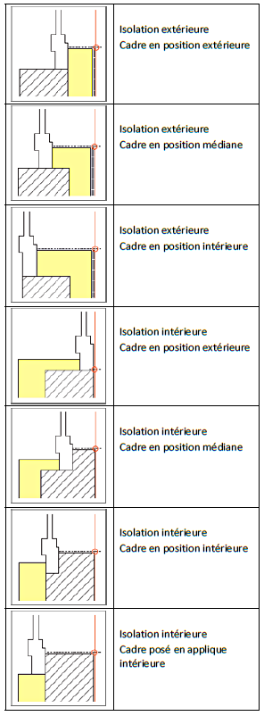
Fenêtres sur Façades
NOM | sur façade: | Nombre | Embrasure

